Отчет
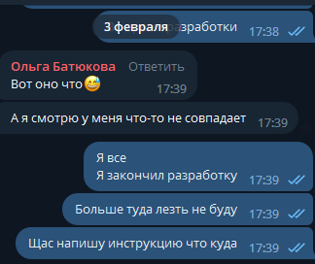
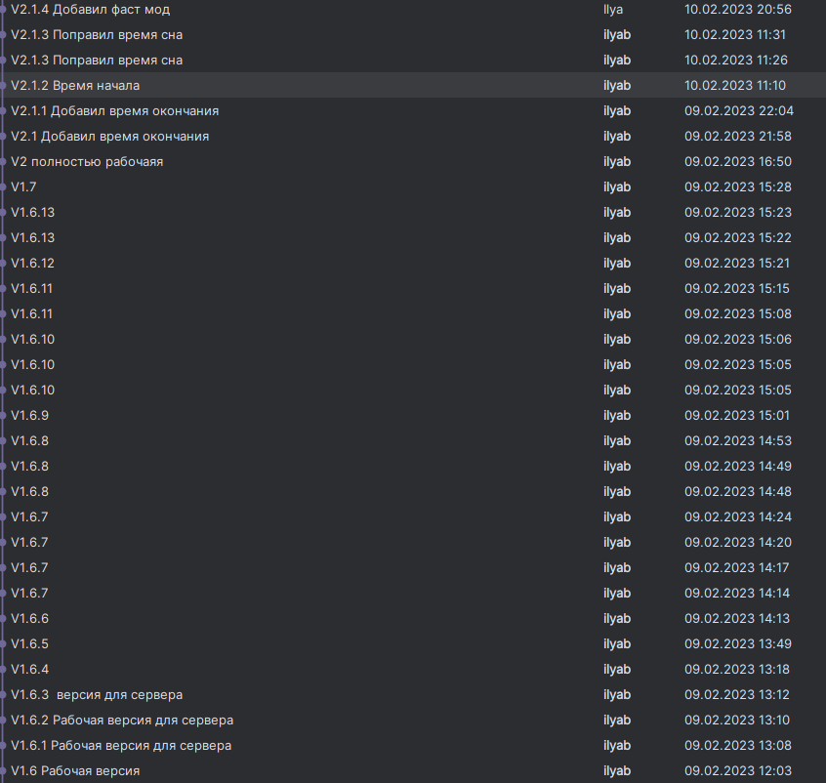
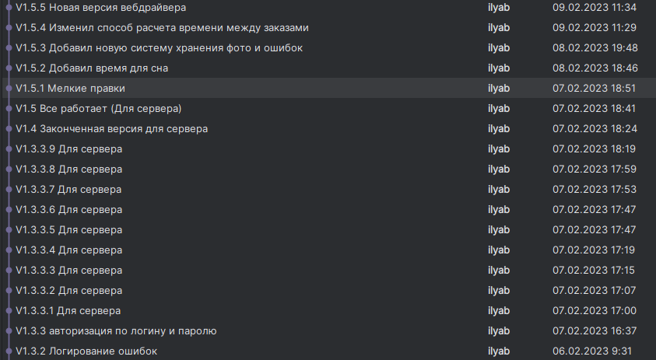
Месяц | Дата | Задачи | Время | Итого часов | Итого рублей | Ставка
 |  |  |  |  |  | 120
Февраль | 2023-02-01 | Начал разработку бота. Закончил самую первую версию к 3 число и создал инструкцию | 8
 | 2023-02-02 |  | 8
 | 2023-02-03 |  | 8
 | 2023-02-04
 | 2023-02-05
 | 2023-02-06 | Тут я болел но вносил правки по мере работы из дома. Мы были на связи в тг все что делал там есть.Это время не списывалось тк не начинал рабочий день в битрикс и не списывал часы | 4
 | 2023-02-07 |  | 4
 | 2023-02-08 |  | 4
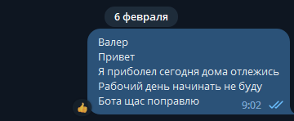
 | 2023-02-09 |  | 4
 | 2023-02-10 |  | 4
 | 2023-02-11
 | 2023-02-12
 | 2023-02-13 | Тут я болел и не работал вовсе | 0
 | 2023-02-14
 | 2023-02-15
 | 2023-02-16
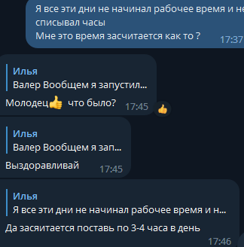
 | 2023-02-17
 | 2023-02-18
 | 2023-02-19
 | 2023-02-20 | Добавил автооплату чез ymoney | 3
 | 2023-02-21 | Разрабатывал скрипт для артема который получает все заголовки сайта ему было нужно для SEO | 5
 | 2023-02-22 | Поменял систему выбора ПВЗ , доработал систему выбора кошелька. Доделал скрипт для артема | 4
 | 2023-02-23
 | 2023-02-24
 | 2023-02-25
 | 2023-02-26
 | 2023-02-27 | Иправил проблемы со сном теперь считалось время выполнения сценария и сделал возможность выбирать нужный кошелек | 3
 | 2023-02-28 | Исправил по просьбе Андрея бота добавил уведомление перед созвана и и во время Сделал вывод фотки для авторицизации начал рабоать над проверкой входа | 3.5
 |  |  |  | 62.5 | 7500

